상품제안서
프롬네이쳐 친환경 인피니티 컵 400ml | 상품코드: S42269

 |  |  |  |  |  |  | 02-713-8555 | www.synergygift.co.kr
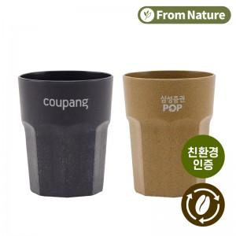 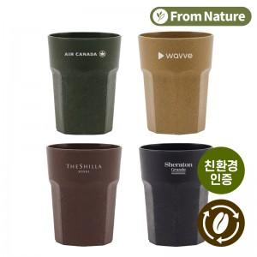

【상세/제작정보】

【인쇄/포장옵션】 | 레이저, 스티커 / 포장지포장

【공급단가】 | 수량 | 100~ | 300~ | 1,000~ | 3,000~ | 10,000~
*VAT별도 | 브라운 | 1,820원 | 1,740원 | 1,660원 | 1,630원 | 1,570원
 | 머스타드 | 1,820원 | 1,740원 | 1,660원 | 1,630원 | 1,570원
 | 블랙 | 1,820원 | 1,740원 | 1,660원 | 1,630원 | 1,570원
 | 그린 | 1,820원 | 1,740원 | 1,660원 | 1,630원 | 1,570원

【상품 URL】 | https://www.synergygift.co.kr:443/src/goods_detail.php?gdno=42269

